5
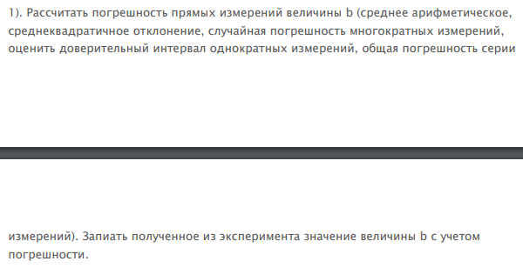
n | b, mm | Среднее арифметическое | bi - b0 | среднее b | b(ср)-b0 | (bi-b0)^2-n*(b-b0)^2 | Среднеквадратичная погрешность | Стандартное отклонение | Доверительный интервал | Общая погрешность серии измерений
1 | 12.8 | 12.8 | 0 | 12.8 | 0 | 0 | 0.0033333333333 | 0.057735026919 | 0.18371285566 | 1%
2 | 12.7 | 12.8 | -0.1 | 12.8 | 0 | 0.01 | 0.0033333333333 | 0.057735026919 | 0.18371285566 | 1%
3 | 12.9 | 12.8 | 0.1 | 12.8 | 0 | 0.01 | 0.0033333333333 | 0.057735026919 | 0.18371285566 | 1%

 | Истинное значение b: 12,8 +- 0,18...

n | h, mm | Среднее арифметическое | hi - h0 | среднее h | h(ср)-h0 | (hi-h0)^2-n*(h-h0)^2 | Среднеквадратичная погрешность | Стандартное отклонение | Доверительный интервал | Общая погрешность серии измерений
1 | 14.8 | 14.8 | 0 | 14.8 | 0 | 0 | 0.0033333333333 | 0.057735026919 | 0.18371285566 | 1%
2 | 14.9 | 14.8 | 0.1 | 14.8 | 0 | 0.01 | 0.0033333333333 | 0.057735026919 | 0.18371285566 | 1%
3 | 14.7 | 14.8 | -0.1 | 14.8 | 0 | 0.01 | 0.0033333333333 | 0.057735026919 | 0.18371285566 | 1%

 | Истинное значение b: 14,8 +- 0,18...

n | a, mm | Среднее арифметическое | ai - a0 | среднее a | a(ср)-a0 | (ai-a0)^2-n*(a-a0)^2 | Среднеквадратичная погрешность | Стандартное отклонение | Доверительный интервал | Общая погрешность серии измерений
1 | 12.7 | 12.7 | 0 | 12.7 | 0 | 0 | 0 | 0 | 0 | 0%
2 | 12.7 | 12.7 | 0 | 12.7 | 0 | 0 | 0 | 0 | 0 | 0%
3 | 12.7 | 12.7 | 0 | 12.7 | 0 | 0 | 0 | 0 | 0 | 0%

 | Истинное значение a: 12,7

 | Объём параллелепипеда: |  | 2405.888

Код
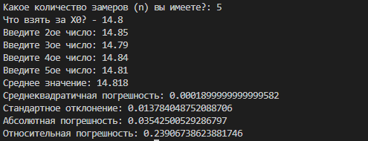
Ссылка на гит репозиторий с программой для данной лабораторной работы: https://github.com/dkargapolov/Data-science-projects/blob/master/lab1.py
Результат программы:

